Трикотаж
 |  |  |  | info@likadress.ru | К оплате: | 0.00 руб
 |  | Прайс-каталог | 8-800-250-95-37

 |  | производителя трикотажа LikaDress.ru |  | ул. Наговицыной-Икрянистовой, д. 6
 |  | 28.10.2019 3:01 |  | г. Иваново, Россия, 153002
Фотография | Артикул | Название | Ссылка на сайт | Размер | Цена | Заказ, шт | Сумма
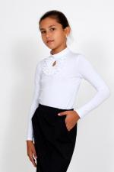 | 3583 | Джемпер Fashion 3 Арт. 3583 | https://likadress.ru/catalog/~dzhemper_fashion_3_3583 | 13-14 лет | 490.00 руб | 0 | 0.00 руб
 |  |  |  | 158-40 | 490.00 руб | 0 | 0.00 руб

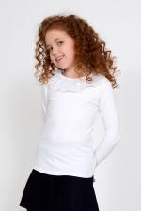 | 3577 | Джемпер Фиона 3 Арт. 3577 | https://likadress.ru/catalog/~dzhemper_fiona_3_3577 | 13-14 лет | 460.00 руб | 0 | 0.00 руб
 |  |  |  | 40 | 460.00 руб | 0 | 0.00 руб

 | 3316 | Джемпер Ольга 3 Арт. 3316 | https://likadress.ru/catalog/~dzhemper_olga_3_3316 | 13-14 лет | 450.00 руб | 0 | 0.00 руб
 |  |  |  | 40 | 450.00 руб | 0 | 0.00 руб

 | 3314 | Джемпер Ольга Арт. 3314 | https://likadress.ru/catalog/~dzhemper_olga_3314 | 7-8 лет | 420.00 руб | 0 | 0.00 руб
 |  |  |  | 9-10 лет | 420.00 руб | 0 | 0.00 руб
 |  |  |  | 11-12-140 | 420.00 руб | 0 | 0.00 руб
 |  |  |  | 11-12-146 | 470.00 руб | 0 | 0.00 руб

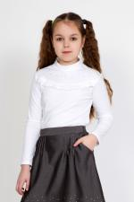 | 3313 | Джемпер Школьные грезы 3 Арт. 3313 | https://likadress.ru/catalog/~dzhemper_shkolnye_grezy_3_3313 | 13-14 лет | 450.00 руб | 0 | 0.00 руб
 |  |  |  | 40 | 450.00 руб | 0 | 0.00 руб

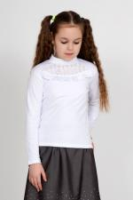 | 3309 | Джемпер Mon amour 3 Арт. 3309 | https://likadress.ru/catalog/~dzhemper_mon_amour_3_3309 | 13-14 лет | 450.00 руб | 0 | 0.00 руб

 | 3307 | Джемпер Mon amour Арт. 3307 | https://likadress.ru/catalog/~dzhemper_mon_amour_3307 | 11-12-140 | 420.00 руб | 0 | 0.00 руб
 |  |  |  | 11-12-146 | 420.00 руб | 0 | 0.00 руб

